หน้าปก
Report PM Fire Protection 3/3

ประจำปี 2566

บริษัท ดิ เอราวัณ กรุ๊ป จำกัด (มหาชน)
โครงการ Holiday Inn Pattaya Bay Tower

วันที่ 13 ธันวาคม 2566
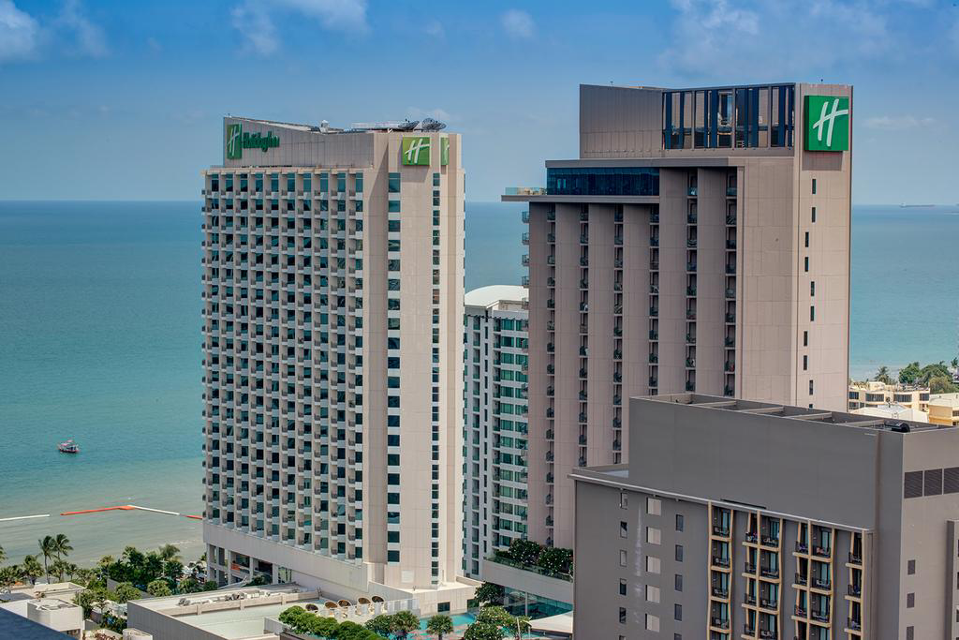

โดย
SYSTEMS SERVICE DEPARTMENT
THE SOLUTION TO SERVE YOUR PROBLEMS
 | บริษัท ดู ออล อาคิเทค แอนด์ เอ็นจิเนียริ่ง จำกัด

 | 68/155 หมู่ 3 ถนนชัยพฤกษ์ ตำบลคลองพระอุดม อำเภอปากเกร็ด จังหวัด นนทบุรี 11120
 | Email: info.doall.ae@gmail.com โทร.082-069-0919
 | 68/155 Moo 3 Chaiyaphruek Road, Khlong Phra Udom, Pak Kret t, Nonthaburi 11120
 | Email: info.doall.ae@gmail.com Tel. 082-069-0919

H1
บริษัท ดู ออล อาคิเทค แอนด์ เอ็นจิเนียริ่ง จำกัด
68/155 หมู่ 3 ถนนชัยพฤกษ์ ตำบลคลองพระอุดม อำเภอปากเกร็ด จังหวัด นนทบุรี 11120
Email: info.doall.ae@gmail.com โทร.082-069-0919
Report PM Fire Protection 3/3
Holiday Inn Pattaya

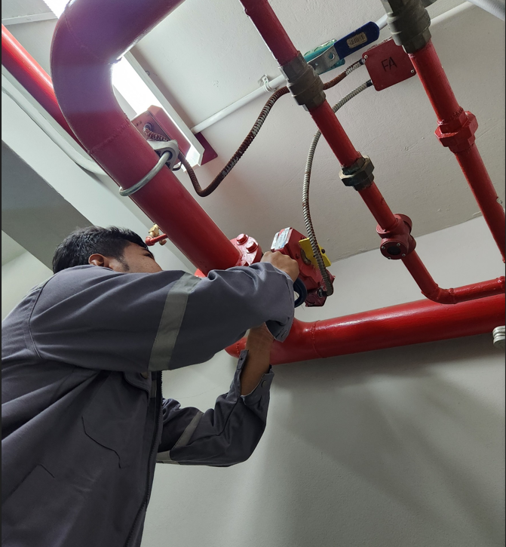 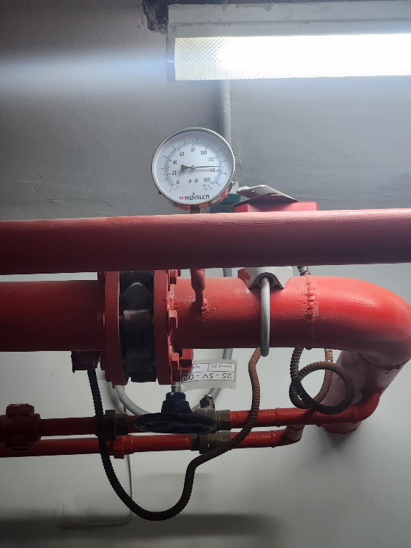 |  |  | Photo # 01 Testing date 13/12/2022
 |  |  | Topic : Flow switch testing

 |  |  | Area : LP Service Lift, Stairs
 |  |  | Details : - Flow switch functional testing at Fire protection shaft by connect of limit switch. - Flow switch response between 30-60 seconds. - Labeled the flow switch that passed the performance testing.

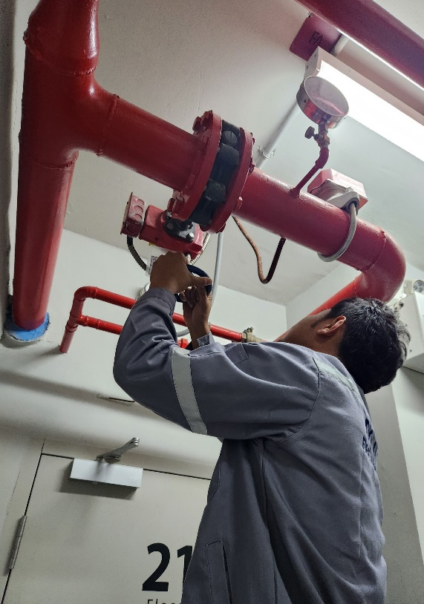 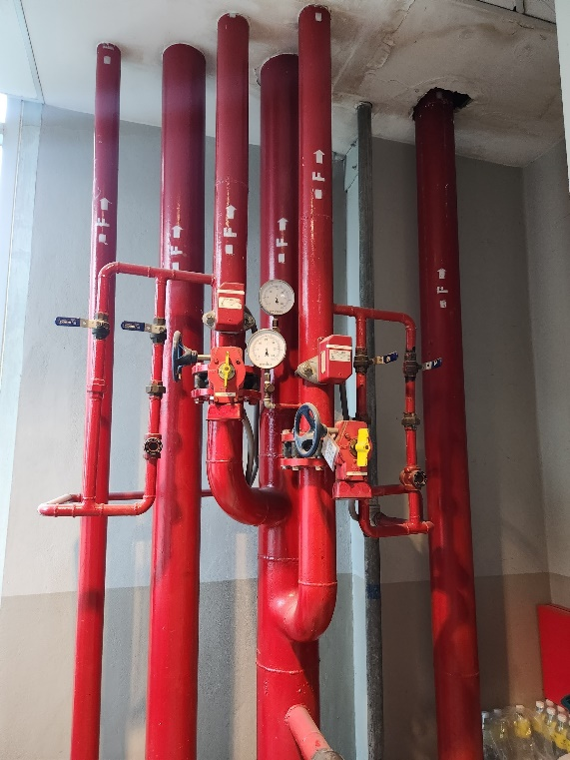 |  |  | Photo # 01 Testing date 13/12/2022
 |  |  | Topic : Supervisory switch testing

 |  |  | Area : LP Service Lift, Stairs
 |  |  | Details : - Supervisory switch functional testing at Fire protection shaft by close valve. - Supervisory switch response between ¼ turn – 1 turn. - Labeled the supervisory switch that passed the performance testing.

Location | Type Code | Label | Alarm Tested | Graphic Com. | Remark
Fl.26 | Flow | N02L05M088

 | Flow | N02L05M094

 | Supervisory | N02L05M095

 | Supervisory | N02L05M085

 | Flow | N02L05M086

 | Flow | N02L05M087

 | Flow | N02L05M084

 | Supervisory | N02L05M083

Fl.25 | Flow | N02L04M102

 | Supervisory | N02L04M106

 | Flow | N02L04M104

 | Flow | N02L04M105

 | Flow | N02L04M103

 | Supervisory | N02L04M107

Fl.24 | Flow | N02L04M096

 | Flow | N02L04M094

 | Supervisory | N02L04M098

 | Flow | N02L04M095

 | Flow | N02L04M093

 | Supervisory | N02L04M097

Fl.23 | Flow | N02L04M084

 | Supervisory | N02L04M088

 | Flow | N02L04M086

 | Flow | N02L04M087

 | Flow | N02L04M085

 | Supervisory | N02L04M089

Fl.22 | Flow | N02L03M105

 | Flow | N02L03M103

 | Supervisory | N02L03M107

 | Flow | N02L03M104

 | Flow | N02L03M102

 | Supervisory | N02L03M106

Fl.21 | Flow | N02L03M093

 | Supervisory | N02L03M097

 | Flow | N02L03M095

 | Flow | N02L03M096

 | Flow | N02L03M094

 | Supervisory | N02L03M098

Fl.20 | Flow | N02L03M087

 | Flow | N02L03M085

 | Supervisory | N02L03M089

 | Flow | N02L03M086

 | Flow | N02L03M084

 | Supervisory | N02L03M88

Fl.19 | Flow | N02L02M102

 | Supervisory | N02L02M106

 | Flow | N02L02M104

 | Flow | N02L02M105

 | Flow | N02L02M103

 | Supervisory | N02L02M107

Fl.18 | Flow | N02L02M096

 | Flow | N02L02M094

 | Supervisory | N02L02M098

 | Flow | N02L02M095

 | Flow | N02L02M093

 | Supervisory | N02L02M097

Fl.17 | Flow | N02L02M084

 | Supervisory | N02L02M088

 | Flow | N02L02M086

 | Flow | N02L02M087

 | Flow | N02L02M085

 | Supervisory | N02L02M089

Fl.16 | Flow | N02L01M105

 | Flow | N02L01M103

 | Supervisory | N02L01M107

 | Flow | N02L01M104

 | Flow | N02L01M102

 | Supervisory | N02L01M106

Fl.15 | Flow | N02L01M093

 | Supervisory | N02L01M097

 | Flow | N02L01M095

 | Flow | N02L01M096

 | Flow | N02L01M094

 | Supervisory | N02L01M098

Fl.14 | Flow | N02L01M087

 | Flow | N02L01M085

 | Supervisory | N02L01M089

 | Flow | N02L01M086

 | Flow | N02L01M084

 | Supervisory | Fl.12+A311:A319

Fl.12 | Flow | N01L06M105

 | Flow | N01L06M103

 | Supervisory | N01L06M107

 | Flow | N01L06M104

 | Flow | N01L06M102

 | Supervisory | N01L06M106

Fl.11 | Flow | N01L06M093

 | Supervisory | N01L06M097

 | Flow | N01L06M095

 | Flow | N01L06M096

 | Flow | N01L06M094

 | Supervisory | N01L06M098

Fl.10 | Flow | N01L06M087

 | Flow | N01L06M085

 | Supervisory | N01L06M089

 | Flow | N01L06M086

 | Flow | N01L06M084

 | Supervisory | N01L06M088

Fl.9 | Flow | N01L05M102

 | Supervisory | N01L05M106

 | Flow | N01L05M104

 | Flow | N01L05M105

 | Flow | N01L05M103

 | Supervisory | N01L05M107

FL.8 | Flow | N01L05M096

 | Flow | N01L05M094

 | Supervisory | N01L05M098

 | Flow | N01L05M095

 | Flow | N01L05M093

 | Supervisory | N01L05M097

FL.7 | Flow | N01L05M088

 | Supervisory | N01L05M088

 | Flow | N01L05M086

 | Flow | N01L05M087

 | Flow | N01L05M085

 | Supervisory | N01L05M089

FL.6 | Flow | N0L04M121

 | Flow | N01L04M119

 | Flow | N01L04M124

 | Supervisory | N01L04M123

 | Supervisory | N01L04M130

 | Flow | N01L04M120

 | Flow | N01L04M118

 | Flow | N01L04M122

FL.5 | Flow | N01L04M103

 | Flow | N01L04M101

 | Flow | N01L04M125

 | Flow | N01L05M117

 | Supervisory | N01L04M106

 | Supervisory | N01L04M126

 | Flow | N01L04M104

 | Flow | N01L04M100

 | Supervisory | N01L04M100

FL.TR | Supervisory | N01L04M113

 | Supervisory | N01L04M113

 | Flow | N01L04M109

FL.5 | Flow | N01L04M090

 | Supervisory | N01L04M094

FL.4 | Flow | N01L04M085

 | Flow | N01L04M084

 | Flow | N01L04M083

 | Supervisory | N01L04M087

 | Flow | N01L04M086

FL.M | Flow | N01L04M086

 | Flow | N01L03M129

 | Flow | N01L03M127

 | Flow | N01L03M102

 | Flow | N01L03M101

 | Supervisory | N01L03M108

 | Supervisory | N01L03M133

 | Supervisory | N01L03M131

 | Flow | N01L03M130

 | Flow | N01L03M128

 | Supervisory | N01L03M132

Sheet1
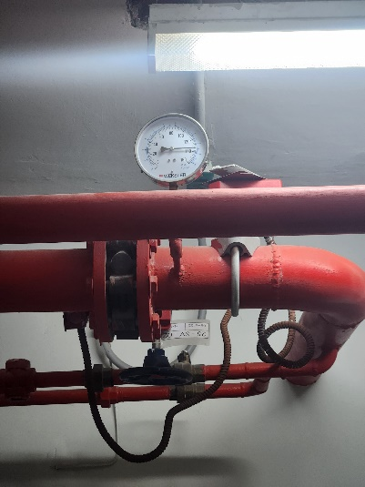


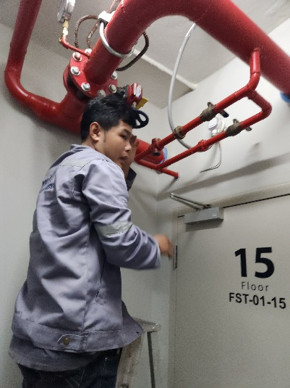
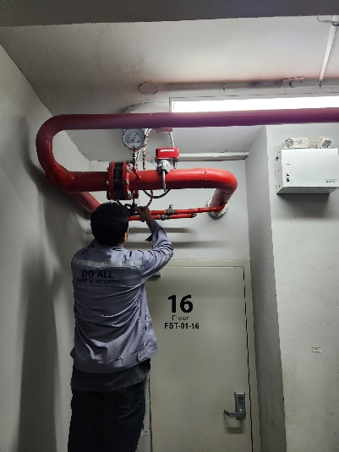
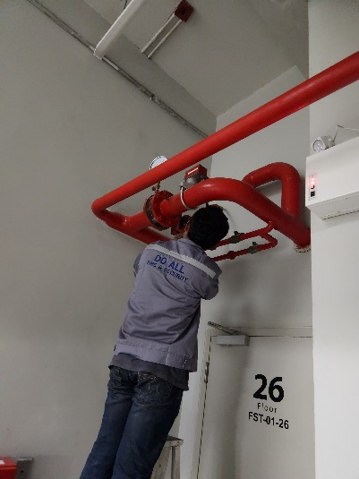
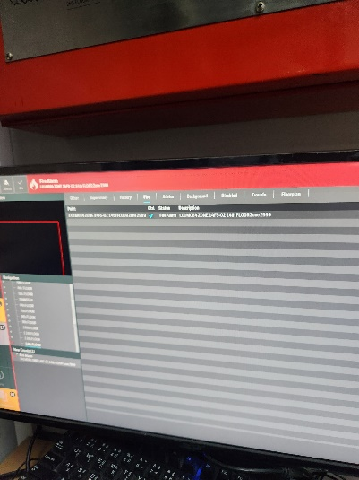
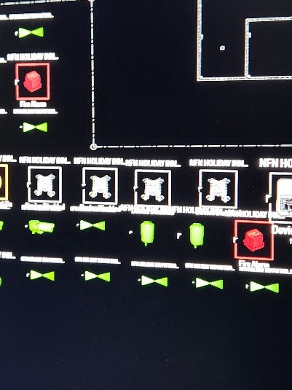
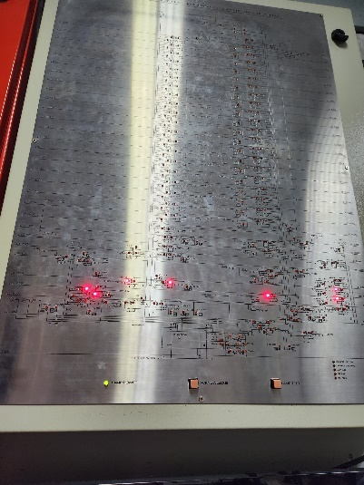
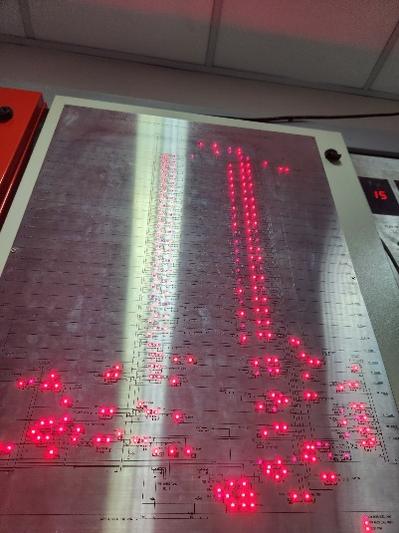
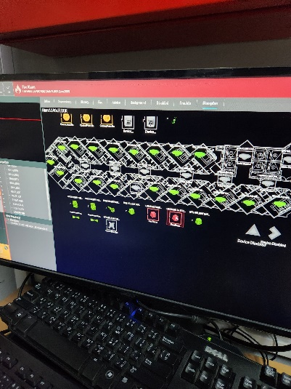
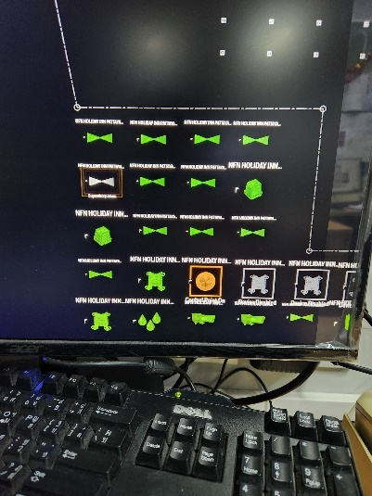
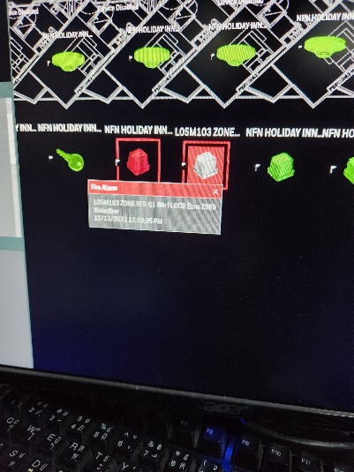
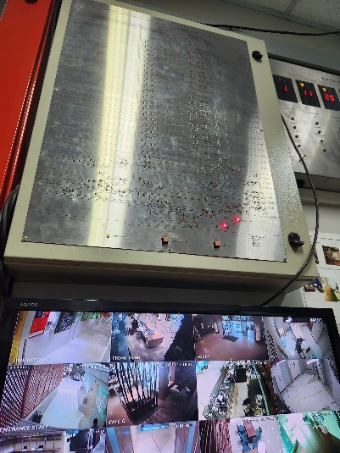
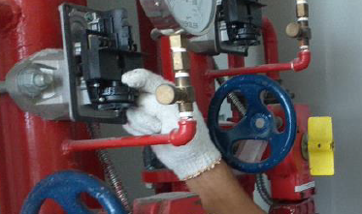
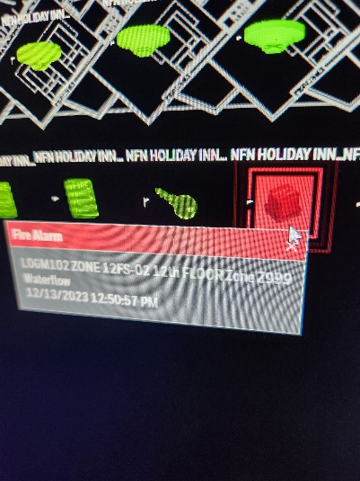
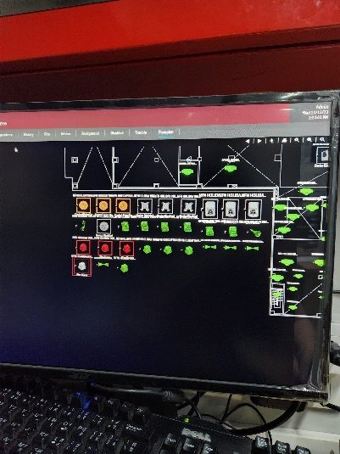
บริษัท ดู ออล อาคิเทค แอนด์ เอ็นจิเนียริ่ง จำกัด
68/155 หมู่ 3 ถนนชัยพฤกษ์ ตำบลคลองพระอุดม อำเภอปากเกร็ด จังหวัด นนทบุรี 11120
Email: info.doall.ae@gmail.com โทร.082-069-0919
Report PM Fire Protection 3/3
รูปภาพการทดสอบ

